Descrição de Cargos
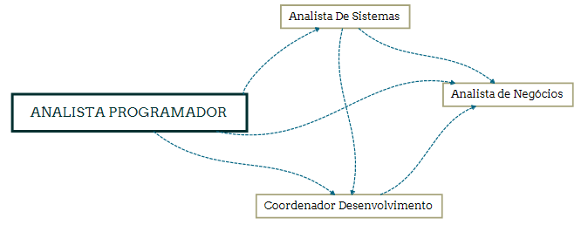
DESCRIÇÃO DE CARGO
Cargo: Analista Programador |  | Área: Novos Negócios e Seguros |  | Cliente: Clientes externos
MISSÃO
Definir, desenvolver, implantar e manter sistemas de acordo com metodologia e técnicas adequadas, visando atender aos objetivos estabelecidos pela Viceri.

PRINCIPAIS RESPONSABILIDADES
RESULTAR | Analisar e transformar a ideia do cliente em requisito de software. Conduzir reuniões de trabalho junto aos clientes; Definir o esforço necessário para realização/desenvolvimento do projeto; Prototipar o produto de acordo com os requisitos desejados pelo cliente; Gerar as propostas e especificações técnicas de desenvolvimento seguindo as orientações e restrições do projeto e os padrões da arquitetura; Elaborar histórias que irão compor o produto/projeto a ser desenvolvido; Definir o cronograma do projeto; Participar das reuniões de desenvolvimento do projeto esclarecendo aos participantes todos os requisitos do sistema; Dar total apoio à equipe de desenvolvimento quanto ao entendimento dos requisitos do artefato que está sendo desenvolvido; Ser responsável por codificar, testar, documentar e manter a atualização de toda estrutura desenvolvida dos sistemas e aplicações; Aplicar as melhores práticas de desenvolvimento nos projetos em que atua, seguindo as métricas da Viceri (Código Fonte, performance, Usabilidade, Ciclo de Vida e Segurança); Modificar programas, alterando o processamento, a codificação e demais elementos, visando corrigir falhas e/ou atender alterações de sistemas e necessidades novas; Garantir a qualidade total dos programas entregues através da realização de testes unitários e funcionais, incluindo: verificações de design, usabilidade, performance (stress, carga e estabilidade), segurança e integridade da informação; Realizar simulações e criar ambientes de produção a fim de aferir os resultados dos programas. Preparar ambientes de teste em servidores internos e do cliente; Adequar-se aos padrões de tecnologias e segurança do cliente; Garantir a qualidade e a aderência dos aplicativos entregues pela área de desenvolvimento às necessidades do cliente, através da realização de testes funcionais (integrados e negócios); Definir impedimentos e riscos do projeto; Acompanhar a homologação/certificação e implantação em produção dos

COMPETÊNCIAS TÉCNICAS
Conhecimento Avançado:
Tecnologia Web: HTML5, CSS, XML, MVC; Javascript Linguagens de programação: .NET Framework 3.5 ou superior, C#, ASP.NET; ou JAVA, JAVA EE, JSP e JSF; e/ou ASP 3.0 (clássico), VB; Banco de Dados: ANSI/SQL, Oracle e/ou SQL-Server; Orientação a Objetos; Metodologias ágeis empregadas no desenvolvimento de software (Lean, Scrum, Kanban, XP, etc.); Levantamento de requisitos, modelagem de dados, desenvolvimento e implantação de sistemas; Prototipação de Software; Modelagem de Dados (MER) Modelagem de sistemas (UML - Unified Modeling Language); Modelagem de processos (BPMN - Business Process Modeling Notation);

Conhecimento intermediário
Engenharia de software e suas disciplinas (Requisitos de software, Projeto de software, Construção de software, Teste de software, Manutenção de software, Gerência de configuração de software, Gerência de engenharia de software, Processos de Engenharia de Software, Ferramentas e Métodos de Engenharia de Software, Qualidade de software); Conceito e a aplicação dos tipos de testes de software (Configuração, Instalação, Integridade, Segurança, Funcional, Unidade, Integração, Volume, Performance, Usabilidade, Regressão e Manutenção); TFS - Team Foundation Server/Services Conceitos TDD (Test Driven Development). Vivência em ambientes complexos e com alto nível de integração entre sistemas, conhecimento em estratégias de carga e consolidação de informações.
Conhecimento Básico:
Inglês Técnico para Leitura; Frameworks para desenvolvimento web: Angular ou React GIT

COMPETÊNCIAS COMPORTAMENTAIS
1- Pró-atividade 2- Comprometimento com a empresa 3- Orientação para resultados 4- Visão Sistêmica 5- Autodesenvolvimento 6- Liderança |  |  | 7 - Inovação 8- Paixão pelo que faz 9- Capacidade de Execução 10- Foco no cliente 11- Trabalho em equipe 12- Comunicação

FORMAÇÃO OBRIGATÓRIA |  |  | FORMAÇÃO DESEJADA
Cursando superior em TI, Análise de Sistemas, Ciências da Computação ou Engenharia da Computação + Vide tabela de certificações. |  |  | Graduação completa em TI, Análise de Sistemas, Ciências da Computação ou Engenharia da Computação + Vide tabela de certificações.

EXPERIÊNCIA PROFISSIONAL
Na função de Analista Programador: Júnior - 1 a 3 anos Pleno - 3 a 5 anos Sênior - 5 anos ou mais |  |  | Mínimo de 3 anos na área de TI.
SUPERVISÃO RECEBIDA |  |  | SUPERVISÃO EXERCIDA
Recebe supervisão direta pelo coordenador da área de desenvolvimento para a condução dos trabalhos designados |  |  | Exerce liderança técnica sobre projetos que atua
TRILHA DE CARREIRA

